HISTÓRICO
Área sembrada en arroz mecanizado zona arrocera Llanos

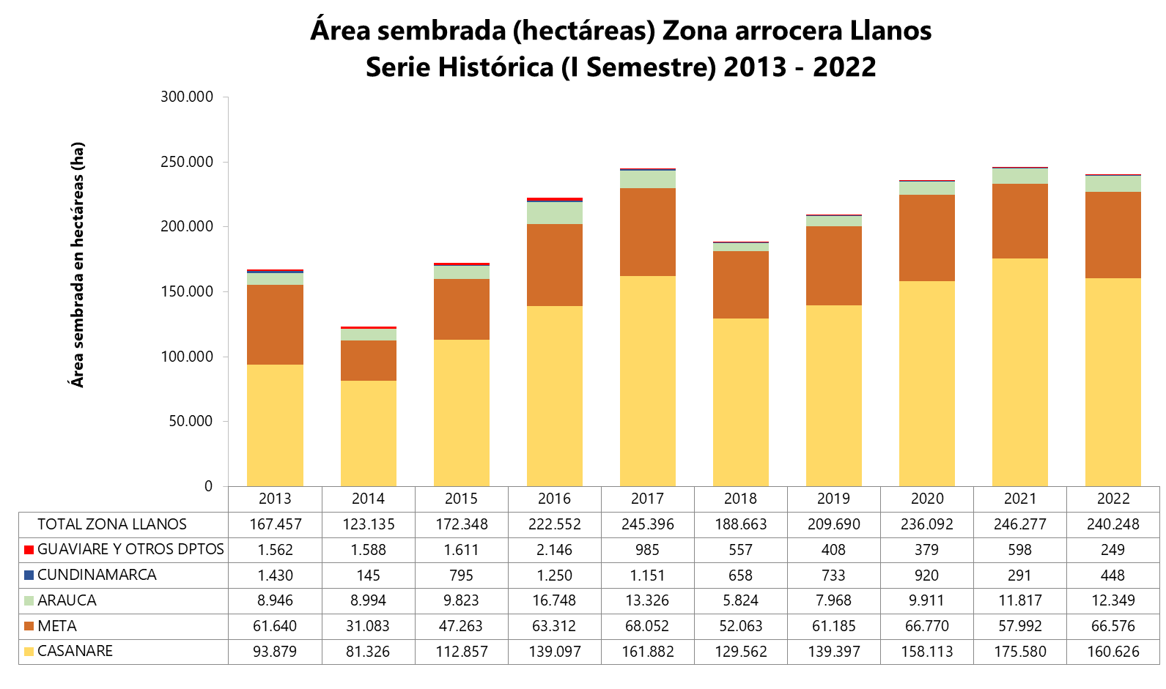
Zona arrocera Llanos. Área sembrada en arroz mecanizado según municipio Serie histórica (I Semestre) 2013 - 2022
Índice
Cuadro 2. Serie histórica. Área sembrada en arroz mecanizado I semestre, según municipio
 |  | Área sembrada (hectáreas)
DEPARTAMENTO | Municipio | 2013 | 2014 | 2015 | 2016 | 2017 | 2018 | 2019 | 2020 | 2021 | 2022
TOTAL GENERAL ZONA LLANOS |  | 167,457 | 123,135 | 172,348 | 222,552 | 245,396 | 188,663 | 209,690 | 236,092 | 246,277 | 240,248
Cundinamarca | Paratebueno | 1,430 | 145 | 795 | 1,250 | 1,151 | 658 | 733 | 920 | 291 | 448
Meta | Villavicencio | 10,171 | 1,374 | 5,582 | 7,137 | 7,713 | 6,650 | 8,976 | 9,671 | 7,002 | 9,062
 | Acacías | 620 | 0 | 398 | 294 | 660 | 514 | 452 | 384 | 678 | 456
 | Cabuyaro1 | 7,572 | 3,090 | 4,078 | 6,937 | 0 | 5,251 | 7,288 | 7,824 | 6,510 | 7,150
 | Castilla La Nueva | 2,749 | 291 | 1,951 | 2,087 | 1,432 | 704 | 1,232 | 1,222 | 584 | 734
 | Cumaral | 2,575 | 897 | 1,971 | 2,859 | 3,841 | 3,324 | 3,793 | 3,244 | 3,479 | 3,319
 | El Castillo | 426 | 364 | 438 | 719 | 594 | 471 | 0 | 363 | 385 | 210
 | Fuente de Oro | 8,534 | 8,073 | 8,689 | 9,735 | 10,654 | 9,348 | 10,316 | 11,042 | 11,414 | 12,609
 | Granada | 2,383 | 2,044 | 3,153 | 3,101 | 3,525 | 2,909 | 3,253 | 4,210 | 3,898 | 4,249
 | Lejanías | 0 | 0 | 142 | 0 | 119 | 104 | 259 | 229 | 214 | 46
 | Puerto Concordia2 | 225 | 888 | 741 | 0 | 580 | 396 | 676 | 588 | 823 | 632
 | Puerto Gaitán | 0 | 0 | 0 | 8,499 | 10,482 | 7,547 | 7,254 | 8,758 | 3,912 | 6,122
 | Puerto López | 14,742 | 5,654 | 10,386 | 12,773 | 11,841 | 6,948 | 8,583 | 11,051 | 8,504 | 9,108
 | Puerto Lleras | 800 | 996 | 1,071 | 1,247 | 1,948 | 2,162 | 1,890 | 1,780 | 1,999 | 2,858
 | Puerto Rico | 0 | 232 | 251 | 498 | 442 | 759 | 1,118 | 853 | 1,169 | 1,051
 | Restrepo | 1,580 | 1,011 | 687 | 1,438 | 1,229 | 1,267 | 1,583 | 1,643 | 918 | 1,299
 | San Carlos de Guaroa | 1,667 | 521 | 353 | 1,013 | 2,080 | 1,489 | 1,568 | 1,993 | 2,938 | 4,077
 | San Juan de Arama | 244 | 156 | 339 | 239 | 194 | 337 | 243 | 471 | 1,153 | 862
 | San Martín | 826 | 436 | 583 | 631 | 2,065 | 368 | 391 | 358 | 644 | 429
 | Vistahermosa | 2,396 | 2,023 | 1,822 | 3,112 | 1,525 | 1,517 | 1,774 | 1,086 | 1,769 | 2,301
 | Otros municipios3 | 4,131 | 3,035 | 4,628 | 995 | 7,131 | 0 | 540 | 0 | 0 | 0
Arauca | Arauca | 5,250 | 6,377 | 6,789 | 10,777 | 9,537 | 3,599 | 4,705 | 7,351 | 8,265 | 9,231
 | Arauquita | 1,790 | 1,504 | 1,065 | 3,085 | 2,045 | 1,152 | 2,422 | 1,296 | 1,778 | 1,469
 | Puerto Rondón | 357 | 0 | 0 | 875 | 260 | 0 | 308 | 208 | 95 | 111
 | Tame | 1,549 | 1,113 | 0 | 2,011 | 1,484 | 0 | 533 | 1,056 | 1,679 | 1,538
 | Otros municipios4 | 0 | 0 | 1,969 | 0 | 0 | 1,073 | 0 | 0 | 0 | 0
Casanare | Yopal | 12,490 | 6,672 | 6,073 | 9,114 | 12,869 | 10,682 | 10,361 | 12,257 | 10,679 | 13,667
 | Aguazul | 6,359 | 3,297 | 3,566 | 6,069 | 7,291 | 3,883 | 5,618 | 3,485 | 4,181 | 3,664
 | Hato corozal | 0 | 0 | 1,366 | 1,422 | 3,279 | 1,253 | 1,420 | 2,892 | 3,700 | 3,138
 | Maní | 8,855 | 7,339 | 12,313 | 17,609 | 26,842 | 19,896 | 22,707 | 24,245 | 30,199 | 23,865
 | Nunchía | 18,515 | 12,524 | 11,044 | 7,940 | 8,234 | 9,742 | 11,171 | 14,057 | 15,675 | 16,876
 | Orocue | 0 | 1,645 | 4,380 | 3,616 | 4,104 | 5,344 | 7,029 | 6,434 | 8,118 | 8,161
 | Paz de Ariporo | 5,467 | 10,530 | 18,061 | 26,868 | 27,777 | 22,861 | 29,523 | 35,984 | 37,418 | 30,920
 | Pore | 3,919 | 699 | 3,645 | 4,214 | 6,821 | 5,694 | 6,381 | 8,746 | 10,501 | 8,215
 | San Luis de palenque | 10,502 | 15,669 | 20,428 | 25,146 | 25,178 | 21,021 | 16,492 | 21,160 | 23,996 | 24,402
 | Tauramena | 10,684 | 6,539 | 8,258 | 9,568 | 9,656 | 8,387 | 11,090 | 10,785 | 10,284 | 9,248
 | Trinidad | 9,751 | 12,775 | 20,166 | 23,300 | 26,007 | 17,471 | 13,606 | 13,225 | 16,323 | 13,962
 | Villanueva | 5,915 | 2,941 | 3,557 | 4,233 | 3,826 | 3,330 | 4,001 | 4,842 | 4,507 | 4,508
 | Otros municipios5 | 1,423 | 698 | 0 | 0 | 0 | 0 | 0 | 0 | 0 | 0
Otros departamentos6 | Otros municipios7 | 1,562 | 1,588 | 1,611 | 2,146 | 985 | 557 | 408 | 379 | 598 | 249

Fuente: DANE.
(1) Para 2021 y 2022, el total de área sembrada del municipio de Cabuyaro se suma con el área sembrada del municipio de Barranca de Upía.
(2) Para 2021 y 2022, el total de área sembrada del municipio de Puerto Concordia se suma con el área del municipio de Mapiripán
(3) Otros municipios en el departamento de Meta: para 2013-Barranca de Upía, Lejanías y Puerto Gaitán; 2014-Acacías, Lejanías y Puerto Gaitán; 2015-Barranca de Upía, Puerto Gaitán; 2016-Barranca de Upía, Lejanías, Puerto Concordia; 2017-Barranca de Upía y Cabuyaro; 2019-El Castillo y El Dorado.
(4) Otros municipios en el departamento de Arauca: Para 2015 y 2018-Puerto Rondón y Tame.
(5) Otros municipios en el departamento de Casanare: Resultados en 2013-Monterrey, Hato Corozal y Orocue; 2014-Sabanalarga y Hato corozal.
(6) Otros departamentos: de 2013 a 2016 - Guaviare y Vichada; de 2017 a 2022 - Guaviare.
(7) Otros municipios en otros departamentos: de 2013 a 2015-San José del Guaviare y Cumarivo; 2016-San José del Guaviare, El Retorno y Cumaribo; de 2017 a 2022 -San José del Guaviare.
Actualizado el 08 de julio de 2022

